Portada


SEGUIMIENTO DEL PLAN ANTICORRUPCIÓN Y
DE ATENCIÓN AL CIUDADANO DESDE LA OFICINA ASESORA DE AUDITORÍA INTERNA
CORTE DICIEMBRE DE 2022

Margarita María Moncada Zapata
Jefe Oficina Asesora de Auditoría Interna

Presentación
 | Código: PI-F-30
 | Version: 03

PRESENTACIÓN PLAN ANTICORRUPCIÓN Y DE ATENCIÓN AL CIUDADANO 2022

1. OBJETIVO Definir estrategias y acciones que permitan implementar estándares de transparencia y lucha contra la corrupción que aporten a la generación de capacidades institucionales hacia una Institución más íntegra, efectiva e innovadora.
2. OBJETIVOS ESPECÍFICOS 4.1 Involucrar a los grupos de valor y de interés en la formulación de las acciones, con el fin de fortalecer el plan y asegurar que sea apropiado a nivel interno y externo de la Institucón. 4.2 Garantizar la ejecución de una acción integrar y articulada de transparencia y lucha contra la corrupción en armonización con los planes institucionales, promoviendo coherencia en el accionar de la Institucón y mecanismos sistemáticos de seguimiento y evaluación de las acciones. 4.3 Implementar acciones que bajo un enfoque preventivo permitan la protección de los recursos, alcanzar mejores resultados y mejorar la prestación de los servicios, como aspectos fundamentales frente a la generación de valor público.
3. ALCANCE El Plan Anticorrupción y de Atención al Ciudadano aplica para todos los procesos que hacen parte del modelo de operación de la Institucón y responde al objetivo estratégico institucional “Consolidación de la IU Digital como una institución con un gobierno altamente participativo que gestiona su direccionamiento estratégico con principios de ética, transparencia y responsabilidad para prestar un servicio de calidad a la sociedad”.
Esta foto de Autor desconocido está bajo licencia CC BY-SA-NC
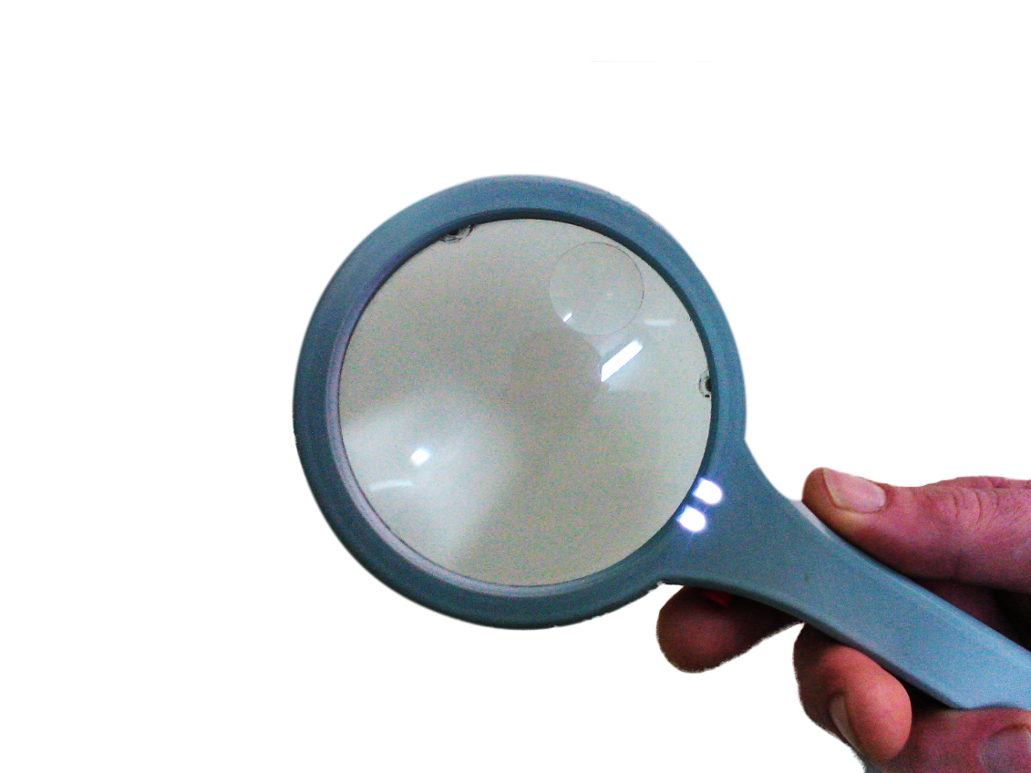 4. COMPONENTES DEL PLAN ANTICORRUPCION Y DE ATENCION AL CIUDADANO La IU. Digital de Antioquia realiza la formulación del Plan Anticorrupción y de Atención al Ciudadano desplegando cada uno de los siguientes componentes que hacen parte integral del mismo: 1. Gestión del Riesgo. 2. Reracionalización de Trámites. 3. Rendición de Cuentas. 4. Servicio al ciudadano. 5. Transparencia. 6. Iniativas Adicionales.

1. Gestión del Riesgo
 | SEGUIMIENTO PLAN ANTICORRUPCIÓN Y DE ATENCIÓN AL CIUDADANO – PAAC 2022 DESDE LA OFICINA ASESORA DE AUDITORÍA INTERNA - CORTE DICIEMBRE DE 2022 |  |  |  |  |  |  |  |  |  |  |  |  |  |  |  |  | Código: PI-F-30
 |  |  |  |  |  |  |  |  |  |  |  |  |  |  |  |  |  | Version: 03
COMPONENTE 1: GESTIÓN DEL RIESGO
Subcomponente | # | Actividad | Indicador | Meta | Fecha de inicio | Fecha de finalización | Área Responsable | % de Avance No. 1 | Primer Monitoreo Enero-Abril Planeación (Descripción) | Evaluación Oficina Asesora de Auditoria Interna (Descripción) | % de Avance No. 2 | Segundo Monitoreo Mayo - Agosto Planeación (Descripción) | Evaluación Oficina Asesora de Auditoria Interna (Descripción) | % Avance No. 3 | Tercer Monitoreo Septiembre - Diciembre Planeación (Descripción) | Evaluación Oficina Asesora de Auditoria Interna (Descripción) | % Máximo | % Total de Avance
Monitoreo Política de Administración de Riesgos | 1.1 | Monitoreo al cumplimiento de la Política de Administración del Riesgo. | Informe de seguimiento y monitoreo ejecutado | 2 | 2022-06-01 | 2022-12-05 | Dirección de Planeación | 15.0% | Se dispone del formato PI-F-25 Mapa de riesgos corrupción V03.xlsx, el cual contiene una columna de probabilidad y frecuencia, donde se define cuantas veces se ha materializado un riesgo en los utimos años. Ademas, se incluye la pestaña del riesgo materializado cuando aplique https://drive.google.com/drive/u/0/folders/0AMQ7vRH4pjAFUk9PVA | Desde la Oficina Asesora de Auditoría Interna se cuenta con monitoreo a la Política de Administración de Riesgos. Se hace indagación a funcionarios sobre esta y algunos no saben dar respuestas. Se recomienda empoderar y capacitar a los líderes y jefes de área en la Política de Administración de riesgos y que estos empoderen a sus equipos para una mejor gestión de los riesgos, dejando evidencias de las reuniones de trabajo de los equipos sobre el tema. Se recomienda fortalecer el monitoreo al cumplimiento de la política de administración de riesgo, toda vez los riegos de corrupción son una parte de la misma. Esta actividad se encuentra dentro de la fecha programada para su ejecución. | 33.3% | Se dispone del formato PI-F-25 Mapa de riesgos corrupción V03.xlsx, el cual contiene una columna de probabilidad y frecuencia, donde se define cuantas veces se ha materializado un riesgo en los utimos años. Ademas, se incluye la pestaña del riesgo materializado cuando aplique https://drive.google.com/drive/u/0/folders/0AMQ7vRH4pjAFUk9PVA | Se cuenta con seguimiento de los mapas de riesgos por parte de las líneas de defensa. Es importante desarrollar jornadas de capacitación durante lo restante del segundo semestre de la presente vigencia sobre la importancia de la Política de Administración de Riesgos y su gestión permanente por parte de las líneas de defensa. | 51.7% | 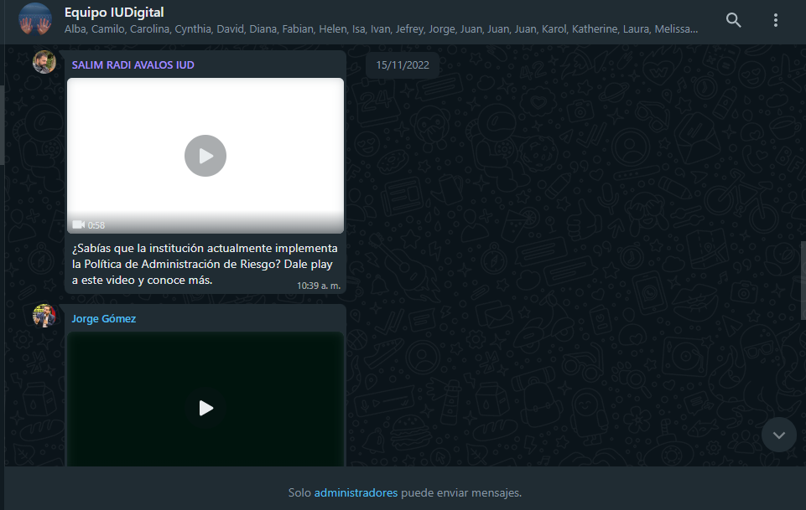 Como recomendación de auditoría interna se ha realizado un video de sensibilización de la Política a toda la comunidad por medio del grupo de whatsapp. (imágen) La institución ha adoptado el formato PI-F-25 Mapa de riesgos corrupción V03.xlsx, el cual contiene una columna de probabilidad y frecuencia, donde se define cuantas veces se ha materializado un riesgo en los utimos años. Ademas, se incluye la pestaña del riesgo materializado cuando aplique https://drive.google.com/drive/u/0/folders/0AMQ7vRH4pjAFUk9PVA | Se cuenta con seguimiento a la Política de Administración de Riesgos por parte de la Oficina Asesora de Auditoría Interna. Se adelantó segundo seguimiento a los mapas de riesgos por procesos. Se evidencia video donde se sensibiliza al personal de la Institución sobre la Política de Administración de Riesgos. Se recomienda implementar en el PIC de la vigencia 2023, capacitaciones y sensibilizaciones a todo el personal en cuando a la importancia de la gestión de riesgos dentro de sus procesos. | 100% | 100.0%
Monitoreo al mapa de riesgos de corrupción | 2.1 | Actualización del mapa de riesgos de corrupción y sus controles (formulario de google). | Mapa de Riesgos de corrupción actualizado | 1 | 2022-03-01 | 2022-03-30 | Dirección de Planeación | 100.0% | Se ha sostenido reuniones con cada líder de proceso y delegado responsable (vía telefonica, aplicacion whatsApp, correo electrónico , se avanza en la socialización respectiva del riesgo y su tratamiento, asi como el estado de la información documentada para caracterizaciones, riesgos, interacciones e indicadores: https://docs.google.com/spreadsheets/d/1YTz3EqEOKBPqkeFGWdCtgFK0pfdADpaP/edit?usp=drive_web&ouid=109229528649463343726&rtpof=true | Se cuenta con mapa de riesgos de corrupción ajustado, donde se fortalecieron las controles diseñados para el mismo. Adicionalmente, la Oficina Asesora de Auditoría Interna está en fase de construcción de su matriz de riesgos. |  | Se ha sostenido reuniones con cada líder de proceso y delegado responsable (vía telefonica, aplicacion whatsApp, correo electrónico , se avanza en la socialización respectiva del riesgo y su tratamiento, asi como el estado de la información documentada para caracterizaciones, riesgos, interacciones e indicadores: https://docs.google.com/spreadsheets/d/1YTz3EqEOKBPqkeFGWdCtgFK0pfdADpaP/edit?usp=drive_web&ouid=109229528649463343726&rtpof=true | El mapa de riesgos de corrupción se encuentra ajustado y con el debido seguimiento periódico conforme a los establecido por la Ley. |  | Con cada líder de proceso y delegado responsable se ha hecho contacto (vía telefonica, aplicacion whatsApp, correo electrónico , se avanza en la socialización respectiva del riesgo y su tratamiento, asi como el estado de la información documentada para caracterizaciones, riesgos, interacciones e indicadores: https://docs.google.com/spreadsheets/d/1YTz3EqEOKBPqkeFGWdCtgFK0pfdADpaP/edit?usp=drive_web&ouid=109229528649463343726&rtpof=true | El mapa de riesgos de corrupción se ajustó conforme a la metodología de administración de riesgos establecida por el DAFP. | 100% | 100.0%
 | 2.2 | Monitorear y hacer seguimiento al mapa de riesgos de corrupción institucional. | Informe de seguimiento y monitoreo ejecutado | 3 | 2022-04-30 | 2022-12-31 | Dirección de Planeación | 33.3% | Se ha sostenido reuniones con cada líder de proceso y delegado responsable (vía telefonica, aplicacion whatsApp, correo electrónico , se avanza en la socialización respectiva del riesgo y su tratamiento, asi como el estado de la información documentada para caracterizaciones, riesgos, interacciones e indicadores: https://docs.google.com/spreadsheets/d/1YTz3EqEOKBPqkeFGWdCtgFK0pfdADpaP/edit?usp=drive_web&ouid=109229528649463343726&rtpof=true | Se cuenta con seguimiento y monitoreo al mapa de riesgos de corrupción con corte a la fecha | 33.3% | Se ha sostenido reuniones con cada líder de proceso y delegado responsable (vía telefónica, aplicación whatsApp, correo electrónico , se avanza en la socialización respectiva del riesgo y su tratamiento, así como el estado de la información documentada para caracterizaciones, riesgos, interacciones e indicadores: https://docs.google.com/spreadsheets/d/1YTz3EqEOKBPqkeFGWdCtgFK0pfdADpaP/edit?usp=drive_web&ouid=109229528649463343726&rtpof=true | Se realizó seguimiento al mapa de riesgos de corrupción con corte al mes de agosto de 2022 por parte de las líneas de defensa. | 33.3% | Con cada líder de proceso y delegado responsable se ha hecho contacto (vía telefonica, aplicacion whatsApp, correo electrónico , se avanza en la socialización respectiva del riesgo y su tratamiento, asi como el estado de la información documentada para caracterizaciones, riesgos, interacciones e indicadores: https://docs.google.com/spreadsheets/d/1YTz3EqEOKBPqkeFGWdCtgFK0pfdADpaP/edit?usp=drive_web&ouid=109229528649463343726&rtpof=true Mapa de riesgos de corrupción evaluado con corte al 31 de de diciembre de 2022 https://docs.google.com/spreadsheets/d/104eBWHY7GJMDOBO5NHAdEbaaVAckLSof/edit#gid=1591343107 | Se cuenta con tercer seguimiento al mapa de riesgos de corrupción con corte a diciembre de 2022 de acuerdo con lo establecido en la norma. | 100% | 100.0%
 | 2.3 | Evaluar el mapa de riesgos de corrupción institucional. | Evaluación al mapa de riesgos de corrupción institucional | 3 | 2022-04-30 | 2022-12-31 | Oficina de Auditoría Interna | 33.3% | Se cuenta con mapa de riesgos de corrupción evaluado con corte al 30 de abril de 2022 | Mapa de riesgos de corrupción evaluado con corte al 30 de abril de 2022 | 33.3% | Mapa de riesgos de corrupción evaluado con corte al 31 de agosto de 2022 | Se cuenta con evaluación de mapa de riesgos de corrupción con corte al mes de agosto de 2022 | 33.3% | Mapa de riesgos de corrupción evaluado con corte al 31 de de diciembre de 2022 https://docs.google.com/spreadsheets/d/104eBWHY7GJMDOBO5NHAdEbaaVAckLSof/edit#gid=1591343107 | Se cuenta con evaluación del mapa de riesgos de corrupción con corte al mes de diciembre de 2022. | 100% | 100.0%
 | 2.4 | Publicar el mapa de riesgos de corrupción institucional. | Publicación | 3 | 2022-04-30 | 2022-12-31 | Oficina de Auditoría Interna | 33.3% | Mapa de riesgos de corrupción evaluado y publicado en el sitio web | Se cuenta con mapa de riesgos de corrupción publicado y es evaluado por la Oficina Asesora de Auditoría Interna y cada seguimiento es publicado anexo al PAAC dentro de los cortes establecidos por la ley (Abril, agosto, diciembre) | 33.3% | Se ha sostenido reuniones con cada líder de proceso y delegado responsable (vía telefonica, aplicacion whatsApp, correo electrónico , se avanza en la socialización respectiva del riesgo y su tratamiento, asi como el estado de la información documentada para caracterizaciones, riesgos, interacciones e indicadores: https://docs.google.com/spreadsheets/d/1YTz3EqEOKBPqkeFGWdCtgFK0pfdADpaP/edit?usp=drive_web&ouid=109229528649463343726&rtpof=true | Se cuenta con mapa de riesgos de corrupción publicado en la página web institucional en conjunto con el Plan Anticorrupción y de Atención al Ciudadano | 33.3% | Se ha hecho seguimiento con cada líder de proceso y delegado responsable (vía telefónica, aplicacion whatsApp, correo electrónico , se avanza en la socialización respectiva del riesgo y su tratamiento, asi como el estado de la información documentada para caracterizaciones, riesgos, interacciones e indicadores: https://docs.google.com/spreadsheets/d/1YTz3EqEOKBPqkeFGWdCtgFK0pfdADpaP/edit?usp=drive_web&ouid=109229528649463343726&rtpof=true https://docs.google.com/spreadsheets/d/104eBWHY7GJMDOBO5NHAdEbaaVAckLSof/edit#gid=1591343107 Mapa de riesgos de corrupción https://drive.google.com/drive/u/0/folders/1k6EJra7M8nbzGk3BHan2VtOtZM_J_Pdi Mapas de riesgo del proceso | El mapa de riesgos de corrupción se encuentra publicado en el sitio web institucional, como también sus seguimientos y evaluaciones por las líneas de defensa. | 100% | 100.0%
Divulgación | 3.1 | Socializar de las actualizaciones del mapa de riesgos de corrupción con los integrantes de los equipos de trabajo de cada proceso. | Socialización del mapa de riesgos de corrupción | 1 | 2021-02-25 | 2022-03-30 | Dirección de Planeación | 100.0% | Se ha sostenido reuniones con cada líder de proceso y delegado responsable (vía telefonica, aplicacion whatsApp, correo electrónico , se avanza en la socialización respectiva del riesgo y su tratamiento, asi como el estado de la información documentada para caracterizaciones, riesgos, interacciones e indicadores: https://docs.google.com/spreadsheets/d/1YTz3EqEOKBPqkeFGWdCtgFK0pfdADpaP/edit?usp=drive_web&ouid=109229528649463343726&rtpof=true | Se cuenta con mapa de riesgos de corrupción trabajado entre la Dirección de Planeación y los diferentes líderes de proceso el cual se encuentra disponible en la plataforma Drive interna de la Institución. Se recomienda implementar con el área de comunicaciones unas presentaciones en la campaña institucional "Perdiendo el Control" con respecto a que existe el mapa de riesgos de corrupción, qué es, para que sirve, etc. |  |  | Esta actividad se desarrolló durante el primer cuatrimestre de la vigencia 2022 conforme a seguimiento anterior. |  |  | Actividad cumplida en el primer cuatrimestre de la vigencia 2022. | 100% | 100.0%

Margarita María Moncada Zapata
Jefe Oficina Asesora de Auditoría Interna

